상품제안서
리유저블 누드 앤홀더텀블러 500ml | 상품코드: S23882

 |  |  |  |  |  |  | 02-713-8555 | www.synergygift.co.kr
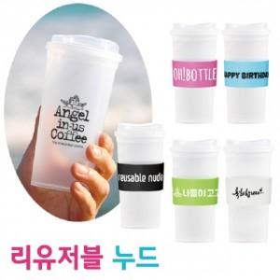

【상세/제작정보】 | <p>※ 배송비별도&nbsp;1박스 50개 (5,000원)</p>

【인쇄/포장옵션】 | 실크 / 포장지포장

【공급단가】 | 수량 | 200~ | 500~ | 1,000~ | 3,000~ | 5,000~
*VAT별도 | 단가 | 2,160원 | 2,080원 | 2,000원 | 1,920원 | 1,870원

【상품 URL】 | https://synergygift.co.kr:443/src/goods_detail.php?gdno=23882

